Consignes
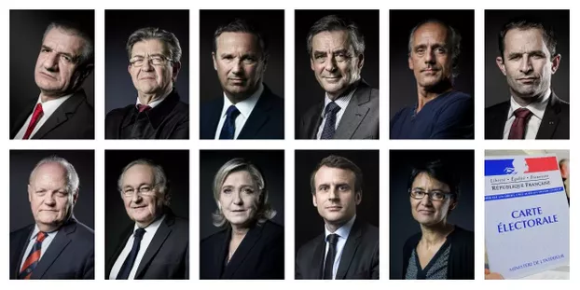

Consignes :
Compléter la feuille des résultats par départements (Totaux par candidats, par départements).
En déduire le % de voix obtenu par chaque candidat dans chaque département (un seul calcul).
Calculer les coefficients de corrélation entre chacun de ces candidats. Une matrice de corrélation sera plus rapide.
Représentation graphique entre les deux candidats ayant le coefficient le plus sensible.
Commentaire.

Graphique
Lien % voix Lepen - % voix Macron
 | Macron
0.25001688163 | 0.22618923382 | 0.21686497051
0.35665286833 | 0.17936564665 | 0.15812969772
0.2234054141 | 0.23727002536 | 0.23152260957
0.24533410889 | 0.20017450082 | 0.21944424925
0.21252315161 | 0.21797600285 | 0.23751657723
0.27748673289 | 0.19040685808 | 0.2017345323
0.23132544793 | 0.21668620257 | 0.22716024222
0.32409419426 | 0.18332050435 | 0.1760630677
0.21688229692 | 0.20972315858 | 0.235115553
0.32333529719 | 0.13612863507 | 0.17648106943
0.28263658545 | 0.20065965953 | 0.19889798524
0.16200655099 | 0.25831623806 | 0.26534120201
0.27283726097 | 0.19368599951 | 0.20429546891
0.20359852493 | 0.24829124845 | 0.24243227595
0.18167223642 | 0.26738090558 | 0.25450931088
0.21404631858 | 0.25068211624 | 0.23667761442
0.21142758484 | 0.23907834294 | 0.23812001717
0.2417898693 | 0.22049072578 | 0.22139642212
0.17342425866 | 0.26932849863 | 0.25905231029
0.2862436186 | 0.17870670253 | 0.19691122559
0.27215733425 | 0.19023899495 | 0.20466997363
0.22517141605 | 0.23651380973 | 0.23054989286
0.16455493654 | 0.27994047508 | 0.26393754716
0.19880144055 | 0.2250074732 | 0.24507451773
0.20925575972 | 0.22494069398 | 0.23931626194
0.23448249167 | 0.22504829702 | 0.22542133745
0.23895628924 | 0.21893128396 | 0.22295716256
0.29312413146 | 0.19890311546 | 0.19312142805
0.25080926825 | 0.21740352671 | 0.21642852268
0.13885179761 | 0.29450594418 | 0.27809487737
0.29301102746 | 0.18780917426 | 0.19318372591
0.16707448207 | 0.26433254367 | 0.26254977743
0.19705433803 | 0.23402677721 | 0.24603682461
0.18255212618 | 0.26126207658 | 0.25402466619
0.25703205263 | 0.2051882127 | 0.21300100305
0.14123320013 | 0.30262374131 | 0.27678319704
0.24428337941 | 0.20850963081 | 0.22002299274
0.18982850384 | 0.24468138315 | 0.25001682568
0.22325499957 | 0.24767889245 | 0.23160545814
0.24142864784 | 0.21325417202 | 0.22159538348
0.18136545278 | 0.24627103403 | 0.25467828781
0.25117426628 | 0.20976266917 | 0.21622748118
0.24074547238 | 0.23168768652 | 0.22197167761
0.23059452334 | 0.23513691662 | 0.22756283666
0.13703005828 | 0.28664735162 | 0.27909829432
0.23528849291 | 0.2348497632 | 0.22497739068
0.1612492666 | 0.26652525161 | 0.26575831547
0.25035086511 | 0.20788691816 | 0.21668101187
0.18894219785 | 0.21731364363 | 0.25050500445
0.16980967633 | 0.26513492608 | 0.26104322804
...

